表紙
 |  |  | 大会成績
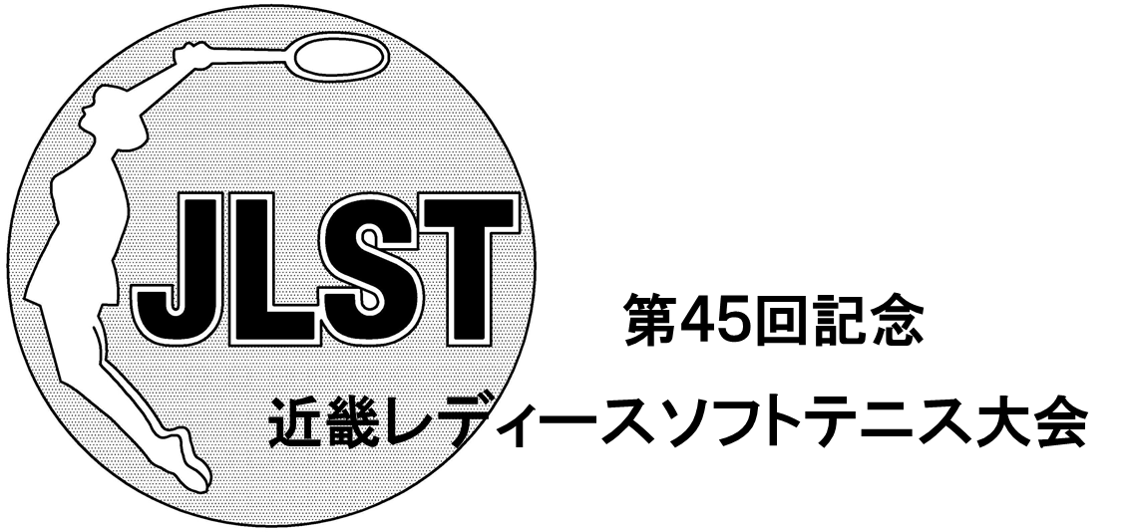

日時 | 平成３０年 ９月 １２日 （水）
 |  | すみれ ばら きく あやめ
 | 平成３０年 ９月 １３日 （木）
 |  | ゆり はぎ さつき さくら もも ふじＡ ふじＢ
 | 午前 ９時 【予備日 ９月１９日（水）】

会場 | 奈良県立橿原公苑明日香庭球場

主催 | 日本レディースソフトテニス連盟
 | 近畿レディースソフトテニス連盟
主管 | 奈良レディースソフトテニス連盟
後援 | 奈良県ソフトテニス連盟
協賛 | ヨネックス（株） ・ ナガセケンコー（株） ・ （株）ルーセント
 | （株）ダンロップスポーツマーケティング ・ ミズノ（株） ・ （株）ゴーセン
 | ファイテンノムラクリニック ・ テニスショップリブ

